Karte
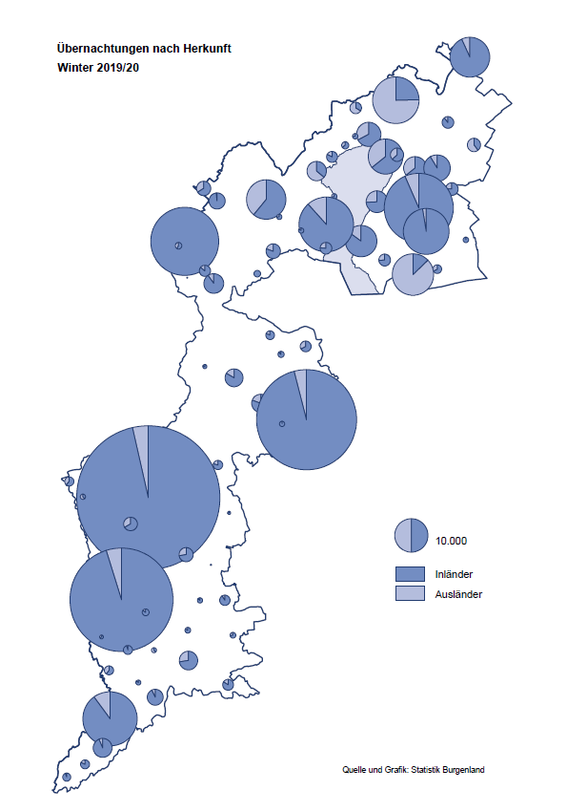

Bgld
Ankünfte nach Unterkunftsart |  |  |  |  |  |  |  | Übernachtungen nach Unterkunftsart |  |  |  |  |  |  |  | Daten für Grafik 2:
Winter 2019/20 |  |  |  |  |  |  |  | Winter 2019/20 |  |  |  |  |  |  |  |  | Monat | 2019/20 | 2018/19 | Ø 2008/9-2018/19 | 2019 | 2018 | 2017 | 2016 | 2015 | 2014 | 2013 | 2012 | 2011 | 2010 | 2009

Unterkunftsart | Ankünfte |  |  |  |  |  |  | Unterkunftsart | Übernachtungen |  |  |  |  |  |  |  |  | 711,112 | 1,012,600 | 942,722 | 1,012,600 | 1,005,707 | 1,001,586 | 977,180 | 927,197 | 937,084 | 912,306 | 932,213 | 894,508 | 892,408 | 877,155
 | Inländer |  | Ausländer |  | insgesamt |  |  |  | Inländer |  | Ausländer |  | insgesamt
 | 2018/19 | 2019/20 | 2018/19 | 2019/20 | 2018/19 | 2019/20 | % |  | 2018/19 | 2019/20 | 2018/19 | 2019/20 | 2018/19 | 2019/20 | % | November |  | 193,867 | 183,958 | 171,903 | 183,958 | 181,241 | 179,370 | 171,475 | 171,477 | 179,421 | 179,009 | 165,174 | 163,604 | 153,273 | 162,933
 |  |  |  |  |  |  |  |  |  |  |  |  |  |  |  | Dezember |  | 151,031 | 137,414 | 131,535 | 137,414 | 144,168 | 146,751 | 139,989 | 135,883 | 121,095 | 120,361 | 130,817 | 119,040 | 128,130 | 123,234
Burgenland | 311,962 | 218,964 | 56,866 | 37,018 | 368,828 | 255,982 | -30.6% | Burgenland | 868,341 | 623,149 | 144,259 | 87,963 | 1,012,600 | 711,112 | -29.8% | Jänner | 1 | 145,353 | 142,561 | 136,069 | 142,561 | 145,246 | 145,386 | 144,674 | 134,038 | 133,981 | 132,179 | 136,230 | 128,519 | 131,684 | 122,258
Gewerbl. Beherbergungsbetrieb | 265,235 | 193,282 | 46,418 | 31,582 | 311,653 | 224,864 | -27.8% | Gewerbl. Beherbergungsbetrieb | 579,529 | 422,030 | 111,626 | 71,743 | 691,155 | 493,773 | -28.6% | Feber | 2 | 151,431 | 140,588 | 136,576 | 140,588 | 142,295 | 142,728 | 145,581 | 135,782 | 142,631 | 131,305 | 135,387 | 132,050 | 130,518 | 123,475
5/4-Stern | 212,298 | 156,993 | 30,936 | 22,770 | 243,234 | 179,763 | -26.1% | 5/4-Stern | 472,443 | 350,365 | 78,398 | 53,314 | 550,841 | 403,679 | -26.7% | März | 3 | 64,358 | 163,253 | 154,900 | 163,253 | 168,732 | 155,317 | 173,021 | 148,988 | 147,200 | 164,265 | 148,907 | 139,865 | 155,416 | 138,932
3-Stern | 45,894 | 31,054 | 13,564 | 7,963 | 59,458 | 39,017 | -34.4% | 3-Stern | 91,908 | 60,275 | 27,885 | 16,152 | 119,793 | 76,427 | -36.2% | April | 4 | 5,072 | 244,826 | 211,740 | 244,826 | 224,025 | 232,034 | 202,440 | 201,029 | 212,756 | 185,187 | 215,698 | 211,430 | 193,387 | 206,323
2/1-Stern | 7,043 | 5,235 | 1,918 | 849 | 8,961 | 6,084 | -32.1% | 2/1-Stern | 15,178 | 11,390 | 5,343 | 2,277 | 20,521 | 13,667 | -33.4% | Mai | 5 |  | 283,418 | 289,160 | 283,418 | 306,488 | 278,950 | 328,809 | 292,559 | 285,056 | 297,188 | 278,023 | 257,616 | 283,574 | 289,084
Privatquartier nicht auf Bauernhof | 7,132 | 4,423 | 2,774 | 1,876 | 9,906 | 6,299 | -36.4% | Privatquartier nicht auf Bauernhof | 13,349 | 8,352 | 6,449 | 4,235 | 19,798 | 12,587 | -36.4% | Juni | 6 |  | 353,757 | 311,846 | 353,757 | 312,160 | 347,452 | 298,750 | 304,686 | 319,646 | 276,693 | 292,628 | 343,074 | 294,830 | 286,635
Privatquartier auf Bauernhof | 3,240 | 1,872 | 746 | 334 | 3,986 | 2,206 | -44.7% | Privatquartier auf Bauernhof | 6,460 | 3,468 | 2,634 | 892 | 9,094 | 4,360 | -52.1% | Juli | 7 |  | 430,134 | 420,827 | 430,134 | 431,967 | 436,808 | 437,717 | 417,086 | 403,168 | 408,674 | 409,575 | 413,893 | 419,841 | 420,238
Campingplatz | 10,899 | 381 | 2,321 | 78 | 13,220 | 459 | -96.5% | Campingplatz | 26,980 | 771 | 7,093 | 142 | 34,073 | 913 | -97.3% | Aug | 8 |  | 513,292 | 504,983 | 513,292 | 486,508 | 503,565 | 510,434 | 483,048 | 494,104 | 488,499 | 519,743 | 517,405 | 525,560 | 512,657
Kurheim der Sozialvers.träger | 2,305 | 1,866 | 12 | 4 | 2,317 | 1,870 | -19.3% | Kurheim der Sozialvers.träger | 60,191 | 50,530 | 247 | 144 | 60,438 | 50,674 | -16.2% | Sept | 9 |  | 301,838 | 285,692 | 301,838 | 294,404 | 306,558 | 299,008 | 282,739 | 260,716 | 264,879 | 291,135 | 281,631 | 278,944 | 280,762
Private und öffentliche Kurheime | 10,542 | 8,480 | 58 | 103 | 10,600 | 8,583 | -19.0% | Private und öffentliche Kurheime | 153,652 | 119,678 | 822 | 973 | 154,474 | 120,651 | -21.9% | Okt | 10 |  | 225,667 | 212,345 | 225,667 | 217,367 | 218,450 | 217,470 | 203,272 | 206,019 | 203,858 | 211,959 | 211,883 | 214,636 | 205,217
Jugendherberge | 1,981 | 1,204 | 456 | 248 | 2,437 | 1,452 | -40.4% | Jugendherberge | 3,229 | 1,829 | 789 | 581 | 4,018 | 2,410 | -40.0% | Nov | 11 |  | 193,867 | 174,715 | 193,867 | 183,958 | 181,241 | 179,370 | 171,475 | 171,477 | 179,421 | 179,009 | 165,174 | 163,604 | 153,273
Ferienwohnung, Ferienhaus | 9,257 | 6,785 | 3,476 | 2,597 | 12,733 | 9,382 | -26.3% | Ferienwohnung, Ferienhaus | 22,364 | 15,122 | 13,237 | 8,244 | 35,601 | 23,366 | -34.4% | Dez | 12 |  | 151,031 | 134,062 | 151,031 | 137,414 | 144,168 | 146,751 | 139,989 | 135,883 | 121,095 | 120,361 | 130,817 | 119,040 | 128,130
Sonstige Unterkunft | 1,371 | 671 | 605 | 196 | 1,976 | 867 | -56.1% | Sonstige Unterkunft | 2,587 | 1,369 | 1,362 | 1,009 | 3,949 | 2,378 | -39.8%
 |  |  |  |  |  |  |  |  |  |  |  |  |  |  |  | Überschrift1: | Übernachtungen im Burgenland 2015
 |  |  |  |  |  |  |  |  |  |  |  |  |  |  |  | Überschrift2: | im Vergleich zu 2015 und Ø 2005-2015

Übernachtungen im Winter nach Unterkunftsarten
Übernachtungen nach Monaten
 |  |  |  |  |  |  |  |  |  |  |  |  |  |  |  | Daten für Grafik 1:
 |  |  |  |  |  |  |  |  |  |  |  |  |  |  |  |  | 2019/20 | 2018/19
 |  |  |  |  |  |  |  |  |  |  |  |  |  |  |  | 5/4-Stern | 403,679 | 550,841
 |  |  |  |  |  |  |  |  |  |  |  |  |  |  |  | 3-Stern | 76,427 | 119,793
 |  |  |  |  |  |  |  |  |  |  |  |  |  |  |  | 2/1-Stern | 13,667 | 20,521
 |  |  |  |  |  |  |  |  |  |  |  |  |  |  |  | Privatquartier | 16,947 | 28,892
 |  |  |  |  |  |  |  |  |  |  |  |  |  |  |  | Campingplatz | 913 | 34,073
 |  |  |  |  |  |  |  |  |  |  |  |  |  |  |  | Kurheim, Erhol. | 171,325 | 214,912
 |  |  |  |  |  |  |  |  |  |  |  |  |  |  |  | Sonst. Unterk. | 28,154 | 43,568

 |  |  |  |  |  |  |  |  |  |  |  |  |  |  |  | Kontrolle | 711,112 | 1,012,600

6 |  |  |  |  |  |  |  |  | 7

Übernachtungen im Burgenland im November |  |  |  |  |  |  |  |  | Übernachtungen im Burgenland 2011
nach Unterkunftsarten |  |  |  |  |  |  |  |  | im Vergleich zu 2010 und Ø 2000-2010

Gemeinde20
Die 20 Gemeinden mit den meisten Übernachtungen
Winter 2019/20

Gemeinde | Ankünfte |  |  | Übernachtungen
 | 2018/19 | 2019/20 | % | 2018/19 | 2019/20 | %

Bad Tatzmannsdorf | 55,001 | 41,133 | -25.2% | 244,437 | 187,856 | -23.1%
Stegersbach | 52,015 | 40,311 | -22.5% | 125,870 | 97,431 | -22.6%
Lutzmannsburg | 55,313 | 41,655 | -24.7% | 121,298 | 91,359 | -24.7%
Frauenkirchen | 31,938 | 24,700 | -22.7% | 56,827 | 43,605 | -23.3%
Bad Sauerbrunn | 6,701 | 4,784 | -28.6% | 58,200 | 42,285 | -27.3%
Rust | 13,584 | 7,919 | -41.7% | 41,396 | 27,210 | -34.3%
Jennersdorf | 17,259 | 13,950 | -19.2% | 34,912 | 26,942 | -22.8%
Parndorf | 14,363 | 13,644 | -5.0% | 20,457 | 19,771 | -3.4%
Sankt Andrä am Zicksee | 2,214 | 1,310 | -40.8% | 26,958 | 19,129 | -29.0%
Pamhagen | 7,127 | 4,065 | -43.0% | 25,733 | 15,715 | -38.9%
Kittsee | 1,169 | 955 | -18.3% | 18,585 | 14,428 | -22.4%
Eisenstadt | 11,694 | 7,730 | -33.9% | 20,845 | 14,233 | -31.7%
Neusiedl am See | 8,682 | 5,653 | -34.9% | 17,685 | 11,091 | -37.3%
Illmitz | 9,832 | 4,157 | -57.7% | 23,459 | 8,988 | -61.7%
Mönchhof | 619 | 1,092 | 76.4% | 2,873 | 6,440 | 124.2%
Jois | 4,084 | 2,501 | -38.8% | 8,312 | 5,306 | -36.2%
Pinkafeld | 4,037 | 2,980 | -26.2% | 6,051 | 4,845 | -19.9%
Gols | 3,873 | 2,920 | -24.6% | 9,509 | 4,751 | -50.0%
Podersdorf am See | 16,505 | 2,303 | -86.0% | 38,954 | 4,218 | -89.2%
Neudörfl | 1,849 | 1,429 | -22.7% | 4,765 | 3,634 | -23.7%

Die 10 Gemeinden mit den meisten Übernachtungen im Winter
 |  |  |  |  |  |  |  | Daten für Grafik: | 2018/19 | 2019/20 | 2018/19 | 2019/20
 |  |  |  |  |  |  | 1 | Bad Tatzmannsdorf | 244,437 | 187,856 | 95.3 | 134.4
 |  |  |  |  |  |  | 2 | Stegersbach | 125,870 | 97,431 | 49.1 | 69.7
 |  |  |  |  |  |  | 3 | Lutzmannsburg | 121,298 | 91,359 | 47.3 | 65.3
 |  |  |  |  |  |  | 4 | Frauenkirchen | 56,827 | 43,605 | 22.2 | 31.2
 |  |  |  |  |  |  | 5 | Bad Sauerbrunn | 58,200 | 42,285 | 22.7 | 30.2
 |  |  |  |  |  |  | 6 | Rust | 41,396 | 27,210 | 16.1 | 19.5
 |  |  |  |  |  |  | 7 | Jennersdorf | 34,912 | 26,942 | 13.6 | 19.3
 |  |  |  |  |  |  | 8 | Parndorf | 20,457 | 19,771 | 8.0 | 14.1
 |  |  |  |  |  |  | 9 | Sankt Andrä am Zicksee | 26,958 | 19,129 | 10.5 | 13.7
 |  |  |  |  |  |  | 10 | Pamhagen | 25,733 | 15,715 | 10.0 | 11.2
 |  |  |  |  |  |  |  | restliche Gemeinden | 256,512 | 139,809 | 100.0 | 100.0

 |  |  |  |  |  |  |  | Insgesamt | 1,012,600 | 711,112

16

